Pesos Relativos
Ítems |  | N1 | N2 | NG
1. Reputación |  | 25 |  |  | Años de presencia en el presencia
 | 1.1 Años de presencia en el país |  | 20 | 5 | Visita al proveedor
 | 1.2 Visita al proveedor |  | 30 | 7.5 | Entrevista con manager
 | 1.3 Entrevista con manager |  | 30 | 7.5 | Tipos de soporte
 | 1.4 Referencias > 3 |  | 20 | 5 | SLA prioridad media < 12
2. Soporte |  | 55 |  |  | SLA prioridad baja < 72
 | 2.1 SLA prioridad media < 12 |  | 25 | 13.75 | SLA prioridad alta < 4
 | 2.2 SLA prioridad baja < 72 |  | 25 | 13.75 | Referencias > 3
 | 2.3 SLA prioridad alta < 4 |  | 30 | 16.5 | Presupuesto < $500.000
 | 2.4 Tipos de soporte |  | 20 | 11
3. Costo |  | 20 |  | 20
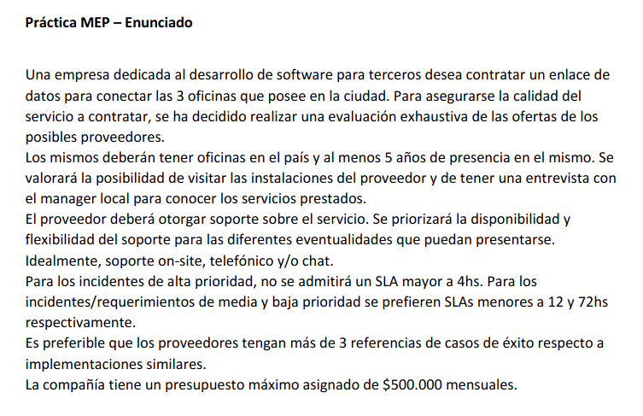
Total |  | 100 |  | 100

